Covariables_casa
Lugar | Sitio | Casa | Altitud | Pendiente | Prom_sotob | PROM_BAMBU | Cob_dosel_Superior | Riqueza_ARB | DAP | Cavidades | Descomposición | Sitio | ID | Altitud | Pendiente | Densidad de Sotobosque (# contactos) | Densidad Sotobosque de Bambu (# contactos) | Cavidades | dosel superior (cm) | Riqueza spp | Abundancia spp | DAP | Decay (%)
KAW | 1 | 2 | 419.1 | 0 | 3.6 | 0 | 4 | 3 | 17.75 | 4 | 1.00 | Kawelluco | 1 | 421.69 | 0.00 | 6.64 | 0.02 | 2.62 | 2.62 | 4.62 |  | 28.86 | 1.29
KAW | 1 | 3 | 418.2 | 0 | 2.6 | 0 | 3 | 5 | 16.65 | 1 | 1.40 | Kodkod | 2 | 414.49 | 1.57 | 9.67 | 1.93 | 1.77 | 2.43 | 3.37 |  | 37.95 | 1.36
KAW | 1 | 4 | 418 | 0 | 9.8 | 0 | 3 | 7 | 28.76 | 3 | 1.50 | Llancalil | 3 | 1066.34 | 1.57 | 4.78 | 1.87 | 0.50 | 2.97 | 1.33 |  | 31.08 | 1.64
KAW | 1 | 5 | 415.6 | 0 | 8.4 | 0 | 3 | 6 | 31.91 | 2 | 1.00
KAW | 1 | 6 | 424.8 | 0 | 4.2 | 0 | 3 | 5 | 35.77 | 1 | 1.14
Como expreso mis datos en la tabla de arriba?
ejemplo con altitud:
mean(desviacion estandar) = 560(350 ) m.
mean(min - max) = 560(58 - 1039)
..... ??
KAW | 1 | 7 | 424 | 0 | 3.4 | 0 | 3 | 3 | 23.77 | 3 | 1.30
KAW | 1 | 8 | 421.6 | 0 | 3.8 | 0.2 | 2 | 5 | 35.44 | 3 | 1.71
KAW | 1 | 10 | 423.8 | 0 | 4.6 | 0 | 4 | 4 | 35.09 | 0 | 1.00
KAW | 1 | 11 | 426.1 | 0 | 5.0 | 0 | 3 | 5 | 19.36 | 11 | 1.38
KAW | 1 | 12 | 424.3 | 0 | 4.8 | 0 | 3 | 4 | 21.72 | 3 | 1.50
KAW | 1 | 14 | 420 | 0 | 4.4 | 0.2 | 3 | 5 | 17.43 | 0 | 1.00
KAW | 1 | 15 | 416.4 | 0 | 4.0 | 0 | 3 | 8 | 81.38 | 4.00 | 1.22
KAW | 1 | 16 | 426.2 | 0 | 11.8 | 0 | 2 | 4 | 19.48 | 1 | 1.56
KAW | 1 | 17 | 424.1 | 0 | 4.6 | 0 | 3 | 5 | 31.61 | 5 | 1.20
KAW | 1 | 18 | 422.2 | 0 | 5.6 | 0 | 2 | 5 | 49.08 | 7 | 1.44
KAW | 1 | 19 | 421 | 0 | 6.0 | 0 | 2 | 5 | 28.44 | 10 | 1.43
KAW | 1 | 20 | 418.7 | 0 | 4.6 | 0 | 4 | 6 | 22.28 | 5 | 1.33
KAW | 1 | 21 | 424.4 | 0 | 10.8 | 0 | 2 | 3 | 17.64 | 3 | 1.27
KAW | 1 | 23 | 421.6 | 0 | 7.4 | 0 | 1 | 3 | 18.43 | 4 | 1.71
KAW | 1 | 24 | 421.8 | 0 | 8.4 | 0 | 1 | 5 | 21.19 | 1 | 1.20
KAW | 1 | 30 | 420.1 | 0 | 17.2 | 0 | 1 | 1 | 21.20 | 1 | 1.50
KAW | 1 | 31 | 423.4 | 0 | 5.8 | 0 | 3 | 4 | 34.79 | 3 | 1.14
KAW | 1 | 34 | 420.3 | 0 | 9.8 | 0 | 3 | 4 | 25.48 | 0 | 1.00
KAW | 1 | 36 | 424.7 | 0 | 6.4 | 0 | 2 | 5 | 31.55 | 3 | 1.50
KAW | 1 | 38 | 422 | 0 | 5.6 | 0 | 2 | 5 | 18.78 | 1 | 1.00
KAW | 1 | 40 | 421.5 | 0 | 10.0 | 0 | 3 | 5 | 45.47 | 3 | 1.00
PIC | 2 | 81 | 404.4 | 1 | 15.4 | 0 | 2 | 3 | 33.19 | 0 | 1.33
PIC | 2 | 82 | 409.6 | 1 | 7.4 | 0 | 2 | 3 | 15.89 | 0 | 1.00
PIC | 2 | 83 | 402.7 | 1 | 11.2 | 9.6 | 4 | 2 | 45.41 | 0 | 1.00
PIC | 2 | 84 | 400 | 1 | 14.0 | 0 | 4 | 5 | 43.18 | 1 | 1.17
PIC | 2 | 85 | 386.7 | 2 | 7.2 | 0 | 4 | 5 | 30.15 | 0 | 1.00
PIC | 2 | 87 | 413.9 | 2 | 13.2 | 0 | 2 | 5 | 27.27 | 2 | 1.29
PIC | 2 | 88 | 414.2 | 1 | 7.6 | 0 | 3 | 3 | 31.46 | 0 | 1.25
PIC | 2 | 89 | 412.2 | 1 | 10.8 | 0 | 2 | 4 | 36.89 | 2 | 1.60
PIC | 2 | 91 | 409.9 | 2 | 4.2 | 0 | 3 | 5 | 30.65 | 1 | 1.33
PIC | 2 | 92 | 397.5 | 2 | 6.4 | 0 | 2 | 3 | 41.24 | 0 | 1.00
PIC | 2 | 94 | 421.3 | 2 | 7.8 | 0 | 2 | 4 | 33.12 | 1 | 1.83
PIC | 2 | 98 | 431.5 | 2 | 7.6 | 0 | 2 | 4 | 29.11 | 6 | 1.56
PIC | 2 | 99 | 425.6 | 2 | 15.6 | 1.4 | 2 | 4 | 15.00 | 0 | 2.00
PIC | 2 | 101 | 425.9 | 2 | 17.6 | 13 | 1 | 4 | 25.72 | 0 | 1.00
PIC | 2 | 102 | 429.4 | 2 | 27.8 | 22.2 | 3 | 4 | 42.28 | 2 | 1.40
PIC | 2 | 103 | 430 | 1 | 10.8 | 0.8 | 2 | 2 | 35.14 | 3 | 1.44
PIC | 2 | 104 | 428.2 | 1 | 10.8 | 0 | 1 | 3 | 50.09 | 15 | 2.00
PIC | 2 | 105 | 429.2 | 1 | 10.8 | 2.8 | 2 | 4 | 41.21 | 0 | 1.50
PIC | 2 | 106 | 433.6 | 1 | 6.2 | 0 | 3 | 3 | 26.32 | 0 | 1.67
PIC | 2 | 108 | 431.3 | 1 | 9.4 | 0 | 1 | 2 | 49.80 | 0 | 1.25
PIC | 2 | 109 | 430.6 | 1 | 9.8 | 0 | 2 | 4 | 47.11 | 0 | 1.00
PIC | 2 | 110 | 429.8 | 1 | 6.4 | 0 | 2 | 2 | 38.55 | 2 | 1.50
PIC | 2 | 111 | 426.1 | 2 | 4.6 | 0 | 2 | 4 | 64.00 | 0 | 1.00
PIC | 2 | 112 | 425.4 | 2 | 10.0 | 0 | 2 | 4 | 77.50 | 2 | 1.50
PIC | 2 | 114 | 406.4 | 2 | 6.8 | 0.2 | 3 | 1 | 43.13 | 2 | 1.50
PIC | 2 | 115 | 411.3 | 2 | 5.0 | 0 | 4 | 2 | 46.76 | 5 | 1.60
PIC | 2 | 117 | 403.6 | 2 | 3.6 | 0 | 3 | 3 | 36.45 | 6 | 1.38
PIC | 2 | 118 | 398.7 | 2 | 11.6 | 7.8 | 3 | 2 | 29.81 | 0 | 1.09
PIC | 2 | 119 | 380.7 | 2 | 2.2 | 0 | 2 | 3 | 35.99 | 2 | 1.50
PIC | 2 | 120 | 384.9 | 2 | 8.2 | 0 | 3 | 4 | 36.17 | 1 | 1.00
LLA | 3 | 121 | 1066.9 | 1 | 11.0 | 7.2 | 3 | 1 | 15.17 | 0 | 1.00
LLA | 3 | 122 | 1065.9 | 1 | 7.6 | 0.2 | 3 | 1 | 23.09 | 0 | 1.40
LLA | 3 | 123 | 1061.5 | 1 | 3.7 | 2 | 3 | 1 | 20.40 | 0 | 1.00
LLA | 3 | 124 | 1060.7 | 1 | 5.4 | 1 | 1 | 1 | 110.00 | 0 | 3.00
LLA | 3 | 125 | 1068.2 | 2 | 7.4 | 1.6 | 2 | 2 | 22.28 | 0 | 1.00
LLA | 3 | 127 | 1072.3 | 1 | 10.6 | 7.8 | 3 | 2 | 56.51 | 9 | 1.25
LLA | 3 | 128 | 1075.8 | 2 | 2.4 | 1.2 | 2 | 1 | 27.15 | 0 | 1.86
LLA | 3 | 129 | 1082.6 | 2 | 3.4 | 2 | 3 | 1 | 38.72 | 0 | 1.50
LLA | 3 | 132 | 1090.6 | 2 | 3.6 | 2 | 2 | 1 | 17.03 | 0 | 1.00
LLA | 3 | 133 | 1082.3 | 3 | 5.2 | 2.8 | 3 | 1 | 22.33 | 0 | 1.56
LLA | 3 | 134 | 1088.4 | 2 | 2.0 | 0 | 3 | 1 | 29.67 | 0 | 1.73
LLA | 3 | 135 | 1091 | 2 | 3.0 | 0.4 | 3 | 1 | 23.07 | 0 | 1.73
LLA | 3 | 136 | 1090 | 3 | 9.4 | 4.6 | 3 | 1 | 17.34 | 0 | 1.30
LLA | 3 | 137 | 1090.6 | 2 | 5.2 | 2.4 | 3 | 1 | 20.27 | 0 | 1.58
LLA | 3 | 138 | 1099 | 3 | 7.4 | 2.4 | 3 | 1 | 22.41 | 0 | 1.50
LLA | 3 | 140 | 1058.4 | 2 | 5.4 | 0.8 | 3 | 1 | 23.02 | 0 | 1.57
LLA | 3 | 141 | 1061.7 | 3 | 1.0 | 0.6 | 4 | 2 | 33.87 | 1 | 1.67
LLA | 3 | 142 | 1065.6 | 2 | 3.8 | 1.8 | 3 | 2 | 34.57 | 0 | 2.00
LLA | 3 | 143 | 1063.8 | 2 | 1.8 | 0.6 | 3 | 1 | 25.70 | 1 | 2.00
LLA | 3 | 144 | 1056.1 | 2 | 2.0 | 1.2 | 3 | 1 | 34.36 | 0 | 2.00
LLA | 3 | 145 | 1063.9 | 2 | 3.0 | 0.4 | 3 | 1 | 45.08 | 0 | 2.00
LLA | 3 | 146 | 1055.1 | 2 | 4.2 | 1.2 | 3 | 1 | 16.40 | 0 | 2.00
LLA | 3 | 147 | 1048 | 0 | 3.4 | 0 | 2 | 1 | 76.00 | 0 | 2.00
LLA | 3 | 151 | 1035 | 0 | 3.4 | 0.6 | 3 | 1 | 18.22 | 0 | 1.78
LLA | 3 | 152 | 1031.6 | 0 | 4.4 | 0.4 | 3 | 3 | 25.71 | 1 | 1.38
LLA | 3 | 153 | 1031 | 0 | 5.8 | 0.6 | 4 | 2 | 23.09 | 2 | 1.22
LLA | 3 | 154 | 1031.4 | 0 | 13.4 | 4.6 | 4 | 3 | 24.27 | 1 | 1.57
LLA | 3 | 155 | 1048.7 | 0 | 0.8 | 4.6 | 4 | 1 | 32.17 | 0 | 2.00
LLA | 3 | 156 | 1052.5 | 1 | 2.4 | 0.6 | 4 | 2 | 34.06 | 0 | 2.00
LLA | 3 | 159 | 1101.5 | 3 | 1.4 | 0.6 | 3 | 1 | 20.39 | 0 | 1.60

Mejor_modelo
Dp: Parametro de dispersion para la familia del modelo
Resid. Dev: Devianza residual
Df: Grados de libertad
Rd: Razon de dispersion
Modelo | Dp | Resid. Dev | Resid. Df | AIC | Rd |  |  |  | Sitio casa num_eventos_mon
Poisson | 1 | 415.63 | 75 | 576.48 | 5.54 |  |  |  | Length:86 Min. : 2.00 Min. : 0.000
Quasi Poisson | 6.77 | 415.63 | 75 | NA | 5.54 |  |  |  | Class :character 1st Qu.: 31.75 1st Qu.: 0.000
Binomial negativo | 1 | 80.09 | 75 | 363.95 | 1.06 |  |  |  | Mode :character Median :104.50 Median : 1.000
 |  |  |  |  |  |  |  |  | Mean : 89.10 Mean : 3.119
Modelo | Estructura del modelo |  | K | AICc | Delta_AICc | AICcWt | Cum.Wt | LL | 3rd Qu.:131.25 3rd Qu.: 4.000
1 | Pendiente |  | 4 | 355.34 | 0.00 | 0.08 | 0.08 | -173.42 | Max. :159.00 Max. :29.000
2 | cr_100_rat + Pendiente |  | 5 | 356.83 | 1.49 | 0.04 | 0.11 | -173.03 | NA's :2
3 | PROM_BAMBU + Pendiente |  | 5 | 357.03 | 1.68 | 0.03 | 0.15 | -173.13 | cr_100_mon num_eventos_rat noches_trampa
4 | Abundancia_tree + Pendiente |  | 5 | 357.11 | 1.77 | 0.03 | 0.18 | -173.17 | Min. : 0.0000 Min. : 0.000 Min. : 1.0
5 | DAP + Pendiente |  | 5 | 357.13 | 1.79 | 0.03 | 0.21 | -173.18 | 1st Qu.: 0.0000 1st Qu.: 0.000 1st Qu.:132.5
 |  |  |  |  |  |  |  |  | Median : 0.5953 Median : 0.000 Median :163.0
id_Modelo | Variable | Coeficiente | Std. Error | Z | P | Deviance |  |  | Mean : 2.3444 Mean : 5.071 Mean :142.8
Modelo 1 | PEND | 0.43 | 0.18 | 2.36 | 0.02 | 346.80 |  |  | 3rd Qu.: 2.6074 3rd Qu.: 4.000 3rd Qu.:167.0
Modelo 2 | cr_100_rat | -0.02 | 0.02 | -0.89 | 0.37 |  |  |  | Max. :17.9487 Max. :63.000 Max. :171.0
 | PEND | 0.39 | 0.19 | 2.15 | 0.03 |  |  |  | NA's :2 NA's :2 NA's :2
Modelo 3 |  |  |  |  |  |  |  |  | cr_100_rat num_eventos_ray cr_100_ray
 |  |  |  |  |  |  |  |  | Min. : 0.000 Min. : 0.000 Min. : 0.000
Modelo 4 |  |  |  |  |  |  |  |  | 1st Qu.: 0.000 1st Qu.: 0.000 1st Qu.: 0.000
 |  |  |  |  |  |  |  |  | Median : 0.000 Median : 2.000 Median : 1.216
Modelo 5 |  |  |  |  |  |  |  |  | Mean : 4.231 Mean : 5.667 Mean : 4.034
 |  |  |  |  |  |  |  |  | 3rd Qu.: 2.399 3rd Qu.: 7.000 3rd Qu.: 5.433
 |  |  |  |  |  |  |  |  | Max. :44.000 Max. :39.000 Max. :23.494
 |  |  |  |  |  |  |  |  | NA's :2 NA's :2 NA's :2
 |  |  |  |  |  |  |  |  | Altitud Pendiente Prom_sotob
 |  |  |  |  |  |  |  |  | Min. : 380.7 Min. :0.000 Min. : 0.800
 |  |  |  |  |  |  |  |  | 1st Qu.: 419.3 1st Qu.:0.000 1st Qu.: 3.850
 |  |  |  |  |  |  |  |  | Median : 425.8 Median :1.000 Median : 5.900
 |  |  |  |  |  |  |  |  | Mean : 644.1 Mean :1.093 Mean : 7.048
 |  |  |  |  |  |  |  |  | 3rd Qu.:1055.8 3rd Qu.:2.000 3rd Qu.: 9.800
 |  |  |  |  |  |  |  |  | Max. :1101.5 Max. :3.000 Max. :27.800

 |  |  |  |  |  |  |  |  | PROM_BAMBU Cob_dosel_Superior Riqueza_ARB
 |  |  |  |  |  |  |  |  | Min. : 0.00 Min. :1.000 Min. :1.000
 |  |  |  |  |  |  |  |  | 1st Qu.: 0.00 1st Qu.:2.000 1st Qu.:1.000
 |  |  |  |  |  |  |  |  | Median : 0.00 Median :3.000 Median :3.000
 |  |  |  |  |  |  |  |  | Mean : 1.33 Mean :2.674 Mean :3.035
 |  |  |  |  |  |  |  |  | 3rd Qu.: 1.15 3rd Qu.:3.000 3rd Qu.:4.000
 |  |  |  |  |  |  |  |  | Max. :22.20 Max. :4.000 Max. :8.000

 |  |  |  |  |  |  |  |  | DAP Cavidades Decay
 |  |  |  |  |  |  |  |  | Min. : 15.00 Min. : 0.000 Min. :1.000
 |  |  |  |  |  |  |  |  | 1st Qu.: 22.28 1st Qu.: 0.000 1st Qu.:1.149
 |  |  |  |  |  |  |  |  | Median : 30.40 Median : 1.000 Median :1.414
 |  |  |  |  |  |  |  |  | Mean : 36.19 Mean : 1.744 Mean :1.435
 |  |  |  |  |  |  |  |  | 3rd Qu.: 38.13 3rd Qu.: 2.750 3rd Qu.:1.600
 |  |  |  |  |  |  |  |  | Max. :313.10 Max. :15.000 Max. :3.000

 |  |  |  |  |  |  |  |  | Abundancia_tree
 |  |  |  |  |  |  |  |  | Min. : 1.000
 |  |  |  |  |  |  |  |  | 1st Qu.: 4.250
 |  |  |  |  |  |  |  |  | Median : 6.000
 |  |  |  |  |  |  |  |  | Mean : 6.244
 |  |  |  |  |  |  |  |  | 3rd Qu.: 8.000
 |  |  |  |  |  |  |  |  | Max. :12.000

Co ocurrencia
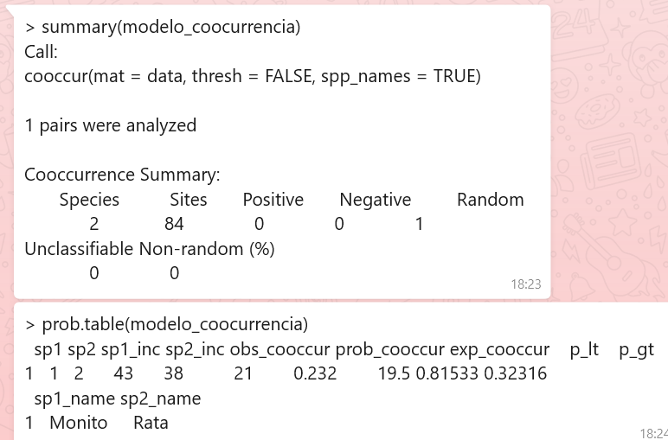
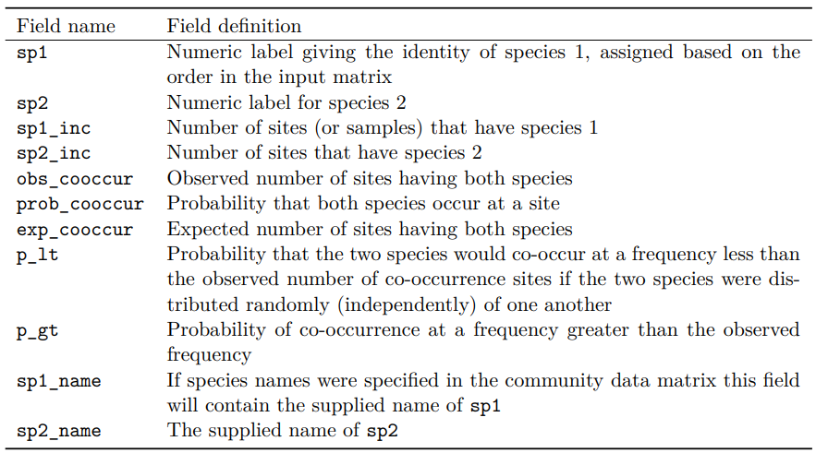
Species | sp_sites | IE12h | CR12h+-(SD)
D. gliroides | 43 | 262 | 2.18(4.02)
R. rattus | 38 | 426 | 3.55(9.43)

